Sheet1
これぞ逸品！宮崎のめぐみ～落花生～

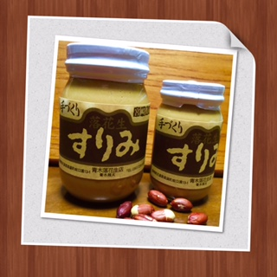

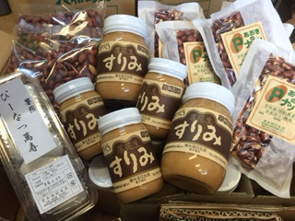

蒸し鶏
温野菜、和え物
焼肉のたれ・冷汁
ピーナッツ豆腐eｔｃ
料理のプロが隠し味に
使っているそう・・・
マーガリンの
代わりにパンにどうぞ！

 | すりみ 500g 1200円税込
 | すりみ 240g 700円税込
 | 落花生 200g 500円税込

ＭＩＹＡＺＡＫＩ うんまかもんレポート
宮崎の旅の途中での大発掘品です。
落花生農家の青木雅太さんが作る、ピーナッツバターが超美味しい✨
その名も、''落花生すりみ''
注文後に煎り、ペースト状にするから新鮮で香ばしさが半端ない!
国産の落花生がこの価格でいいのですか？とお尋ねいたしましたが、
青木さんは、「地道に行きます・・・」と笑っておっしゃいます。
北九州では、多分当店だけが売らせていただいていますので
大事に、大事に喜んでいただくお客様にお渡ししていきたいと思います。
数に限りがございますので、ご了承の程お願いいたします。

ココナッツオイルがブームですが、落花生の効能も負けてません。
以下、HPより抜粋したものですが、ご覧下さい(^｡^)⬇︎⬇︎⬇︎
1）肥満防止に役立つ「脂肪」 ピーナッツに含まれる脂肪は、太りにくい植物性の脂肪。血中の中性脂肪や悪玉コレステ
ロールを下げ動脈硬化などの生活習慣病を予防する効果のある不飽和脂肪酸であるオレイン酸やリノール酸が
豊富に含まれています。 また、ピーナッツは摂取後の血糖値の上昇度合いが緩やかで、太りにくいことからも、
ダイエット向きな食品なのです。

2）冷え・血行不良を改善 ピーナッツには、ビタミン・ミネラルもバランス良く含まれています。
なかでもビタミンEは細胞を丈夫にし老化、がん、心筋梗塞、脳卒中予防に効果が期待できます。さらにピーナッツに
多く含まれているアミノ酸のアルギニンは血行を良くし冷え性や血行不良による肩こりを改善します。

3）抜群の抗酸化作用 また、最近の研究で、ピーナッツの種皮には、多量のポリフェノールが含まれ
抗酸化作用のある「ポリフェノール」の一種「レスべラトロール」が豊富に含まれていることがわかっています。
このレスべラトロールは非常に抗酸化力が強く、悪玉コレステロールを減少させて動脈硬化を防ぎ、
心臓病やがんを予防する効果が高いといわれています。
その他便通を促し、血糖値の上昇を抑える働きがある食物繊維や、アルコールの代謝促進に効果的な
働きをするナイアシンなども豊富。美容・健康のためにも是非食べたい食材で、1日20～30粒程度が良い
ようです。ちなみに、1粒は大体0.5g。20粒で10gとして、58kcalです。

お問合せ・ご注文は キラキラはんぷてぃ 小倉北区上富野4-7-17-603 📞 090-8769-1005

